（別添1）事務内容
（別添1） 事務の内容

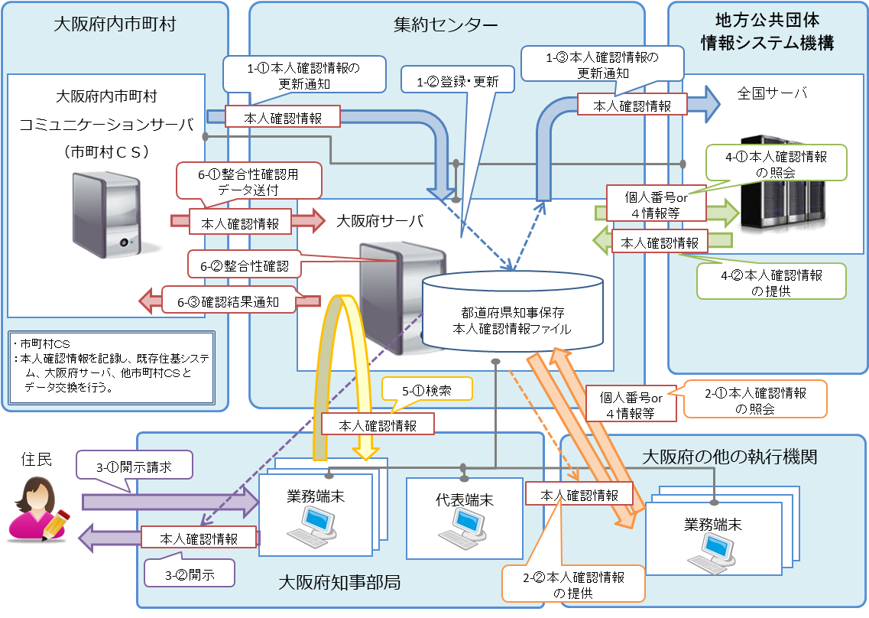

（備考）

１．本人確認情報の更新に関する事務 1-①.大阪府内市町村において受け付けた住民の異動に関する情報を、大阪府内市町村ＣＳを通じて大阪府サーバに通知する。 1-②.大阪府サーバにおいて、市町村より受領した本人確認情報を元に都道府県知事保存本人確認情報ファイルを更新する。 1-③.機構に対し、住民基本台帳ネットワークを介して、本人確認情報の更新を通知する。 ２．大阪府の他の執行機関への情報提供 2-①.大阪府の他の執行機関において、個人番号又は４情報等をキーワードとした本人確認情報の照会を行う。 2-②.大阪府知事において、提示されたキーワードを元に都道府県知事保存本人確認情報ファイルを検索し、 照会元に対し、当該個人の本人確認情報を提供する。 ※検索対象者が他都道府県の場合は全国サーバに対して検索の要求を行う。 ※一括提供の方式により本人確認情報を提供する場合には、大阪府知事において、総務部市町村課に設置する業務端末を操作し、個人番号を利用する事務については専用線を用いて、個人番号を利用しない事務については電子記録媒体を用いて提供する。 ３．本人確認情報の開示に関する事務 3-①.住民より本人確認情報の開示請求を受け付ける。（※特定個人情報を含まない） 3-②.開示請求者（住民）に対し、都道府県知事保存本人確認情報ファイルに記録された当該個人の本人確認情報を開示する。 ４．機構への情報照会に係る事務 4-①.機構に対し、個人番号又は４情報等をキーワードとした本人確認情報の照会を行う。 4-②.機構より、当該個人の本人確認情報を受領する。 ５．本人確認情報検索に伴う本人確認情報の表示事務 5-①.個人番号又は４情報の組み合わせを検索キーに都道府県知事本人確認情報を検索する。 ※検索対象者が他都道府県の場合は全国サーバに対して検索の要求を行う。 ※一括提供の方式により本人確認情報を提供する場合には、大阪府知事において、総務部市町村課に設置する業務端末を操作し、個人番号を利用する事務については専用線を用いて、個人番号を利用しない事務については電子記録媒体を用いて提供する。 ６.本人確認情報整合 6-①.市町村ＣＳより、大阪府サーバに対し、整合性確認用の本人確認情報を送付する。 6-②.大阪府サーバにおいて、市町村ＣＳより受領した整合性確認用の本人確認情報を用いて都道府県知事保存本人確認情報 ファイルの整合性確認を行う。 6-③.大阪府サーバより、市町村ＣＳに対して整合性確認結果を通知する。

